정규화대상데이터
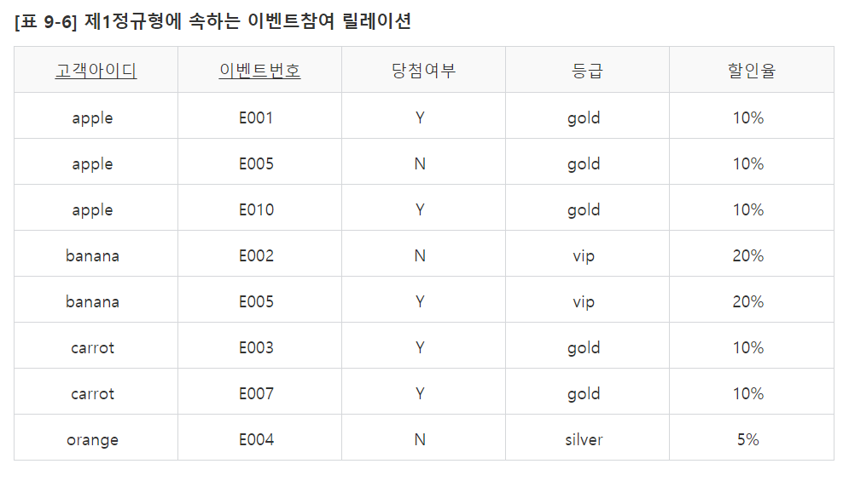
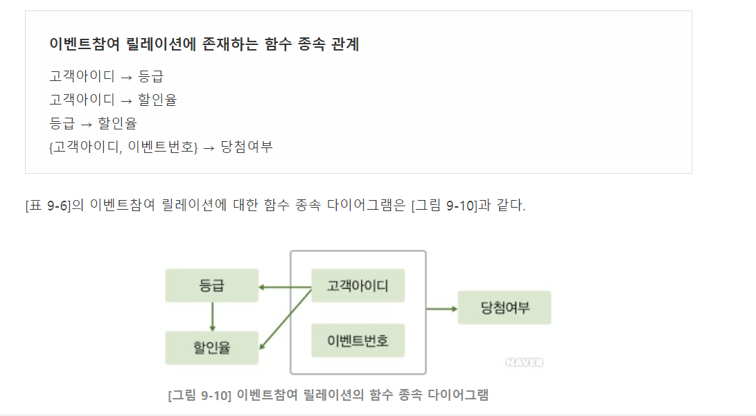
제품주문
제품번호 | 제품명 | 재고수량 | 주문번호 | 고객번호 | 고객이름 | 사업자번호 | 주문수량 | 우선순위
1001 | 모니터 | 1990 | AB345 | 4520 | 홍길동 | 398201 | 150 | 1
1001 | 모니터 | 1990 | AD347 | 2341 | 공유 | 563892 | 600 | 3
1007 | 마우스 | 9702 | CA210 | 3280 | 김수현 | 200212 | 1200 | 5
1007 | 마우스 | 9702 | AB345 | 4520 | 홍길동 | 398201 | 300 | 1
1007 | 마우스 | 9702 | CB230 | 2341 | 공유 | 563892 | 690 | 6
1201 | 스피커 | 2108 | CB231 | 8320 | 이민정 |  | 80 | 7

2차정규화
2차 정규화 - 주식별자에 종속적이지 않은 속성 분리(주식별자 부분종속 제거)
 | 주식별자가 복합식별자인 경우에만 해당

제품 |  |  | 제품주문
제품번호 | 제품명 | 재고수량 | 주문번호 | 제품번호 | 고객번호 | 고객이름 | 사업자번호 | 주문수량 | 우선순위
1001 | 모니터 | 1990 | AB345 | 1001 | 4520 | 홍길동 | 398201 | 150 | 1
1007 | 마우스 | 9702 | AB345 | 1007 | 4520 | 홍길동 | 398201 | 300 | 1
1201 | 스피커 | 2108 | AD347 | 1001 | 2341 | 공유 | 563892 | 600 | 3
 |  |  | CA210 | 1007 | 3280 | 김수현 | 200212 | 1200 | 5
 |  |  | CB230 | 1007 | 2341 | 공유 | 563892 | 690 | 6
 |  |  | CB231 | 1201 | 8320 | 이민정 |  | 80 | 7

삭제이상
CA210 주문 취소시 고객 정보 함께 삭제
수정이상
AB345주문 우선순위 2로 변경시 모든 AB345주문의 제품건마다 우선순위 다 변경해야 함.
입력이상

제품 |  |  | 주문 |  |  |  |  |  | 제품주문
제품번호 | 제품명 | 재고수량 | 주문번호 | 고객번호 | 고객이름 | 사업자번호 | 우선순위 |  | 주문번호 | 제품번호 | 주문수량
1001 | 모니터 | 1990 | AB345 | 4520 | 홍길동 | 398201 | 1 |  | AB345 | 1001 | 150
1007 | 마우스 | 9702 | AD347 | 2341 | 공유 | 563892 | 3 |  | AB345 | 1007 | 300
1201 | 스피커 | 2108 | CA210 | 3280 | 김수현 | 200212 | 5 |  | AD347 | 1001 | 600
 |  |  | CB230 | 2341 | 공유 | 563892 | 6 |  | CA210 | 1007 | 1200
 |  |  | CB231 | 8320 | 이민정 |  | 7 |  | CB230 | 1007 | 690
 |  |  |  |  |  |  |  |  | CB231 | 1201 | 80

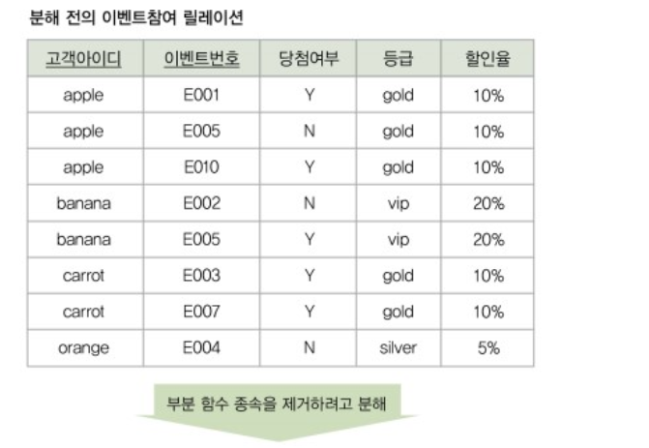

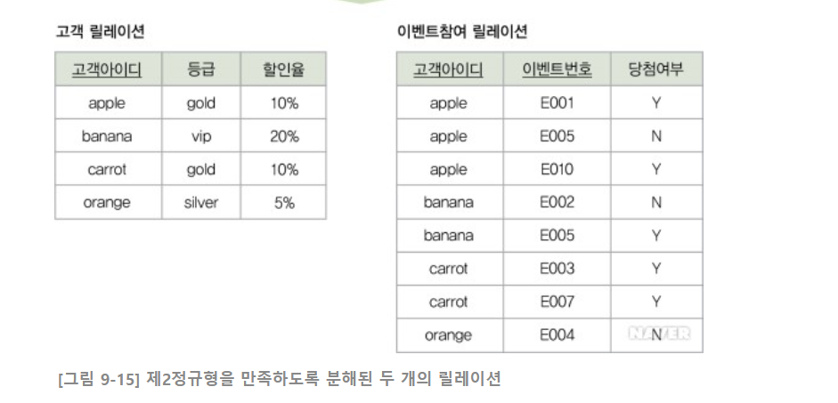

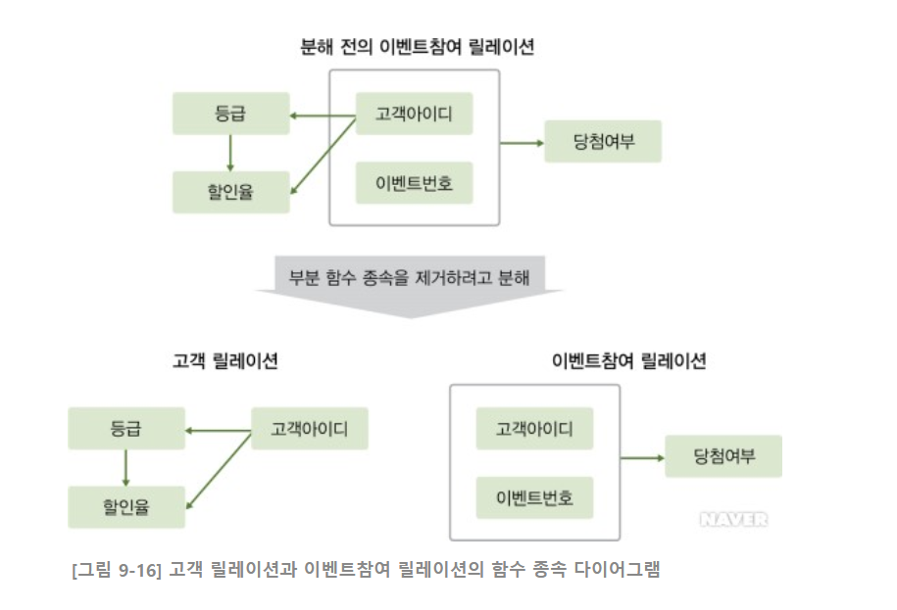

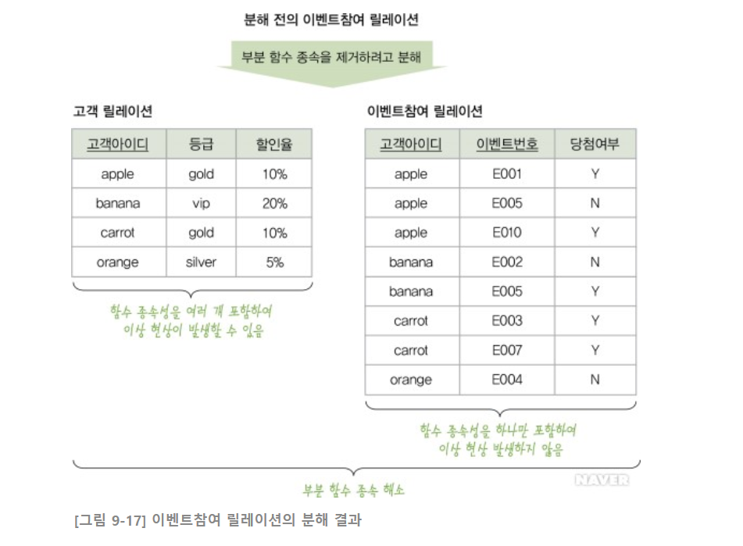

 | https://terms.naver.com/entry.nhn?docId=3431250&cid=58430&categoryId=58430&expCategoryId=58430

3차정규화
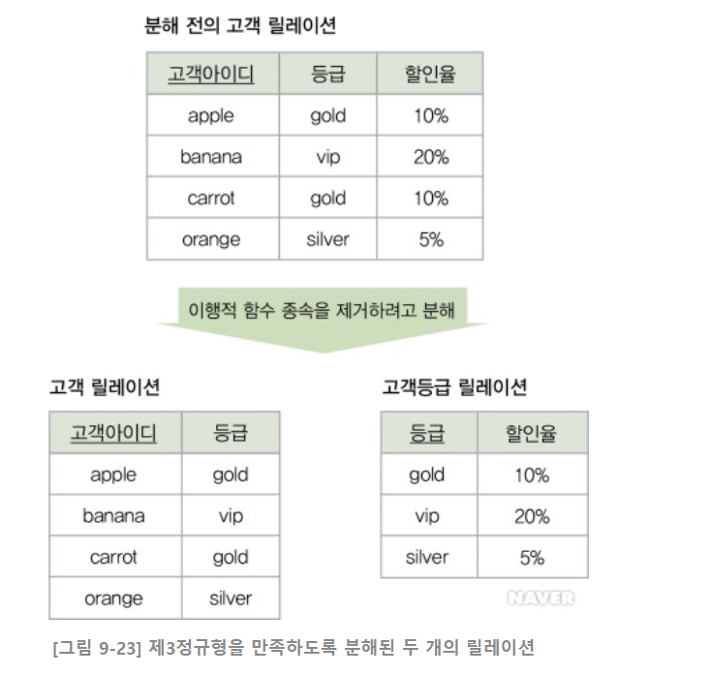
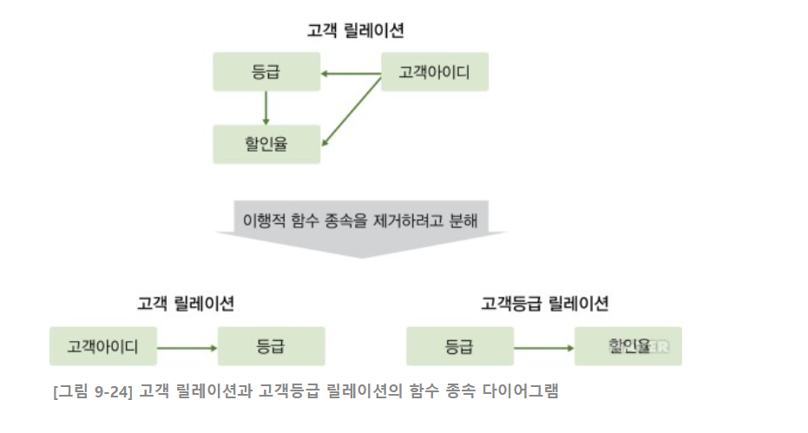
3차 정규화 - 속성에 종속적인 속성 분리
 | 주식별자에 종속적인 일반속성이 다른 속성의 결정자 역할을 하는 경우

제품 |  |  | 주문 |  |  |  |  |  | 제품주문
제품번호 | 제품명 | 재고수량 | 주문번호 | 고객번호 | 고객이름 | 사업자번호 | 우선순위 |  | 주문번호 | 제품번호 | 주문수량
1001 | 모니터 | 1990 | AB345 | 4520 | 홍길동 | 398201 | 1 |  | AB345 | 1001 | 150
1007 | 마우스 | 9702 | AD347 | 2341 | 공유 | 563892 | 3 |  | AB345 | 1007 | 300
1201 | 스피커 | 2108 | CA210 | 3280 | 김수현 | 200212 | 5 |  | AD347 | 1001 | 600
 |  |  | CB230 | 2341 | 공유 | 563892 | 6 |  | CA210 | 1007 | 1200
 |  |  | CB231 | 8320 | 이민정 |  | 7 |  | CB230 | 1007 | 690
 |  |  |  |  |  |  |  |  | CB231 | 1201 | 80
삭제이상
CB231주문건 삭제시 이민정 고객정보도 함께 삭제
수정이상
고객의 사업자번호 변경이나 추가시 모든 고객 정보에 반영해야 함
입력이상
주문엔티티에서 주문번호가 pk이므로 고객이 주문을 하지 않는다면 고객을 등록할 수 없다

제품 |  |  | 주문 |  |  |  | 제품주문 |  |  |  | 고객
제품번호 | 제품명 | 재고수량 | 주문번호 | 고객번호 | 우선순위 |  | 주문번호 | 제품번호 | 주문수량 |  | 고객번호 | 고객이름 | 사업자번호
1001 | 모니터 | 1990 | AB345 | 4520 | 1 |  | AB345 | 1001 | 150 |  | 4520 | 홍길동 | 398201
1007 | 마우스 | 9702 | AD347 | 2341 | 3 |  | AB345 | 1007 | 300 |  | 2341 | 공유 | 563892
1201 | 스피커 | 2108 | CA210 | 3280 | 5 |  | AD347 | 1001 | 600 |  | 3280 | 김수현 | 200212
 |  |  | CB230 | 2341 | 6 |  | CA210 | 1007 | 1200 |  | 8320 | 이민정
 |  |  | CB231 | 8320 | 7 |  | CB230 | 1007 | 690
 |  |  |  |  |  |  | CB231 | 1201 | 80

 | https://terms.naver.com/entry.nhn?docId=3431251&cid=58430&categoryId=58430&expCategoryId=58430

